상품제안서
시크론 갤럭시&애플 호환 접이식 3IN1 고속무선충전기 | 상품코드: S45007

 |  |  |  |  |  |  | 02-713-8555 | www.synergygift.co.kr
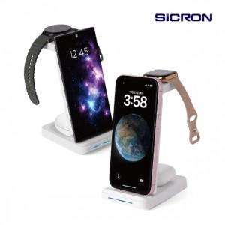

【상세/제작정보】

【인쇄/포장옵션】 | 레이저, 풀칼라 / 포장지포장

【공급단가】 | 수량 | 20~ | 50~ | 100~ | 300~ | 1,000~
*VAT별도 | 단가 | 21,270원 | 20,120원 | 19,140원 | 18,650원 | 18,320원

【상품 URL】 | https://www.synergygift.co.kr:443/src/goods_detail.php?gdno=45007

